문제2정답
평균 : 신제품 구매의향 | 열 레이블
행 레이블 | 남 | 여 | 총합계
21-30 | 3.94 | 6.92 | 5.21
31-40 | 2.65 | 5.94 | 4.11
41-50 | 2.60 | 5.88 | 4.06
총합계 | 3.00 | 6.18 | 4.40

문제
고객 id | 신제품 구매의향 | 성별 | 나이
2015 | 2 | 남 | 40 | 왼쪽 데이터는 어떤 기업이 [고객DB]에 있는 자사의 고객리스트에서 100명의 표본 고객을 추출하여 자사 신제품에 대한 구매의향을 조사한 것이다.
2023 | 6 | 여 | 35 | 구매의향은 1~7점의 리커트 척도로 조사되었으며, 값이 클수록 해당 고객의 구매의향이 높음을 의미한다.
2027 | 3 | 남 | 38
2037 | 4 | 남 | 23 | 문제 1 | [고객DB] 워크쉬트와 연동하여, 100명 표본고객의 성별(gender)과 나이(age)에 대한 빈칸을 채우시오. | 2점
2039 | 3 | 남 | 38
2041 | 7 | 여 | 21 | 문제 2 | 신제품의 타겟고객을 확인하기 위해, 표본고객의 성별과 연령대(나이구간)에 따른 신제품구매의향의 평균값을 비교하려고 한다. | 3점
2047 | 4 | 남 | 24 |  | 피봇테이블을 사용하여 아래 그림과 유사한 표와 그림을 만들어보라. (참고 그림은 다른 데이터로 만들어진 것으로 정답이 아님)
2049 | 7 | 여 | 21 |  | 새로운 워크쉬트에 표시하면 오케이
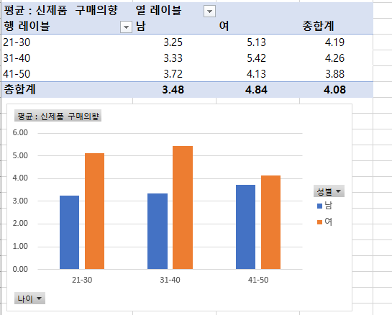
2054 | 3 | 남 | 34
2061 | 5 | 여 | 33
2067 | 7 | 여 | 26
2075 | 6 | 여 | 47
2084 | 3 | 남 | 35
2087 | 6 | 여 | 38
2088 | 7 | 여 | 28
2089 | 1 | 남 | 46
2091 | 3 | 남 | 44
2099 | 4 | 남 | 25
2100 | 6 | 여 | 40
2109 | 3 | 남 | 43
2118 | 3 | 남 | 38
2127 | 3 | 남 | 42
2134 | 4 | 남 | 25
2144 | 1 | 남 | 40
2145 | 7 | 여 | 29
2154 | 7 | 여 | 27
2164 | 2 | 남 | 31
2174 | 4 | 남 | 29
2176 | 3 | 남 | 45 | 문제 3 | C-D map의 저자들은 포지셔닝 맵이 전략적인 유용성을 가지기 위해서는 어떤 조건이 충족되어야 한다고 주장하고 있는지 아래 빈칸에 간단히, 그러나 구체적으로 기술하라.
2184 | 3 | 남 | 45 |  | 차별성과 대표성을 지녀야 한다. | 1점
2190 | 3 | 남 | 33
2192 | 2 | 남 | 35
2200 | 3 | 남 | 32
2210 | 4 | 남 | 25
2216 | 3 | 남 | 31
2219 | 3 | 남 | 37
2225 | 6 | 여 | 43
2226 | 7 | 여 | 24
2227 | 6 | 여 | 49
2234 | 7 | 여 | 22
2235 | 4 | 남 | 29
2236 | 4 | 남 | 22
2238 | 6 | 여 | 36
2241 | 5 | 여 | 48
2247 | 6 | 여 | 46
2254 | 3 | 남 | 33
2257 | 6 | 여 | 41
2258 | 6 | 여 | 43
2266 | 3 | 남 | 43
2274 | 1 | 남 | 32
2277 | 4 | 남 | 26
2280 | 6 | 여 | 30
2281 | 3 | 남 | 39
2285 | 6 | 여 | 45
2287 | 6 | 여 | 46
2294 | 6 | 여 | 32
2303 | 3 | 남 | 48
2305 | 3 | 남 | 39
2307 | 6 | 여 | 43
2317 | 3 | 남 | 43
2318 | 6 | 여 | 44
2319 | 4 | 남 | 22
2322 | 6 | 여 | 31
2329 | 3 | 남 | 42
2338 | 3 | 남 | 26
2347 | 4 | 남 | 26
2355 | 1 | 남 | 41
2358 | 6 | 여 | 41
2362 | 6 | 여 | 42
2368 | 7 | 여 | 26
2370 | 7 | 여 | 24
2371 | 3 | 남 | 49
2376 | 2 | 남 | 43
2380 | 6 | 여 | 35
2385 | 3 | 남 | 42
2388 | 4 | 남 | 27
2390 | 6 | 여 | 40
2394 | 6 | 여 | 34
2402 | 5 | 여 | 49
2404 | 3 | 남 | 41
2407 | 6 | 여 | 33
2414 | 1 | 남 | 49
2422 | 6 | 여 | 32
2430 | 3 | 남 | 34
2439 | 6 | 여 | 32
2446 | 4 | 남 | 29
2447 | 3 | 남 | 34
2450 | 6 | 여 | 39
2452 | 3 | 남 | 42
2455 | 6 | 여 | 41
2465 | 6 | 여 | 47
2474 | 3 | 남 | 47
2479 | 7 | 여 | 32
2486 | 4 | 남 | 23
2487 | 7 | 여 | 23
2492 | 5 | 여 | 33
2495 | 3 | 남 | 42
2505 | 3 | 남 | 37
2514 | 4 | 남 | 22
2515 | 2 | 남 | 47

